Munka1
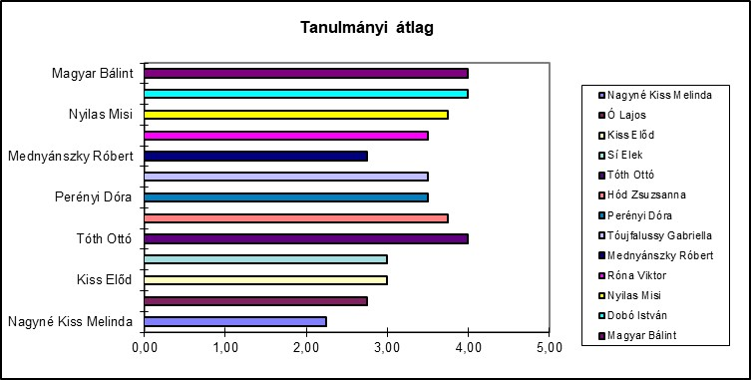
Tanulmányi átlag |  |  |  |  |  |  |  | Értékelő tábla
Sorsz | Név | Mat | Fiz | Nyelvt | Irod | Átlag | Értékelés | 1.00 | 1.00 | elégtelen
1 | Nagyné Kiss Melinda | 2 | 3 | 2 | 2 | 2.25 | elégséges | 2.00 | 2.50 | elégséges
2 | Ó Lajos | 2 | 2 | 3 | 4 | 2.75 | közepes | 2.51 | 3.50 | közepes
3 | Kiss Előd | 2 | 2 | 4 | 4 | 3.00 | közepes | 3.51 | 4.50 | jó
4 | Sí Elek | 2 | 3 | 3 | 4 | 3.00 | közepes | 4.51 | 4.90 | jeles
5 | Tóth Ottó | 2 | 5 | 5 | 4 | 4.00 | jó | 5.00 |  | kitűnő
6 | Hód Zsuzsanna | 2 | 4 | 5 | 4 | 3.75 | jó
7 | Perényi Dóra | 2 | 5 | 3 | 4 | 3.50 | közepes
8 | Tóujfalussy Gabriella | 2 | 3 | 5 | 4 | 3.50 | közepes
9 | Mednyánszky Róbert | 2 | 3 | 2 | 4 | 2.75 | közepes | 1 | 0 | elégtelen
10 | Róna Viktor | 4 | 2 | 3 | 5 | 3.50 | közepes | 2 | 18 | elégséges
11 | Nyilas Misi | 2 | 4 | 5 | 4 | 3.75 | jó | 3 | 8 | közepes
12 | Dobó István | 2 | 5 | 5 | 4 | 4.00 | jó | 4 | 15 | jó
13 | Magyar Bálint | 2 | 5 | 5 | 4 | 4.00 | jó | 5 | 11 | kitűnő
 | Átlag | 2.15 | 3.54 | 3.85 | 3.92 | 3.37 |  |  | 0

Az excel szolgáltatásait maximálisan vedd figyelembe (függvények)!
Akinek van 1-ese, annak 1,00 az átlaga! Az átlagokat 2 tizedesjeggyel jelenítsd meg!
Kitöltendők a sárga kitőltőszínű cellák.
L11:L15 : Hányszor (milyen gyakran) fordulnak elő az egyes osztályzatok (függvénnyel!)?
A diagramot létre kell hozni. A mintaként megadott, kép formátumú diagramot helyezd át, és ha készen vagy, ki is törölheted.

